关系图
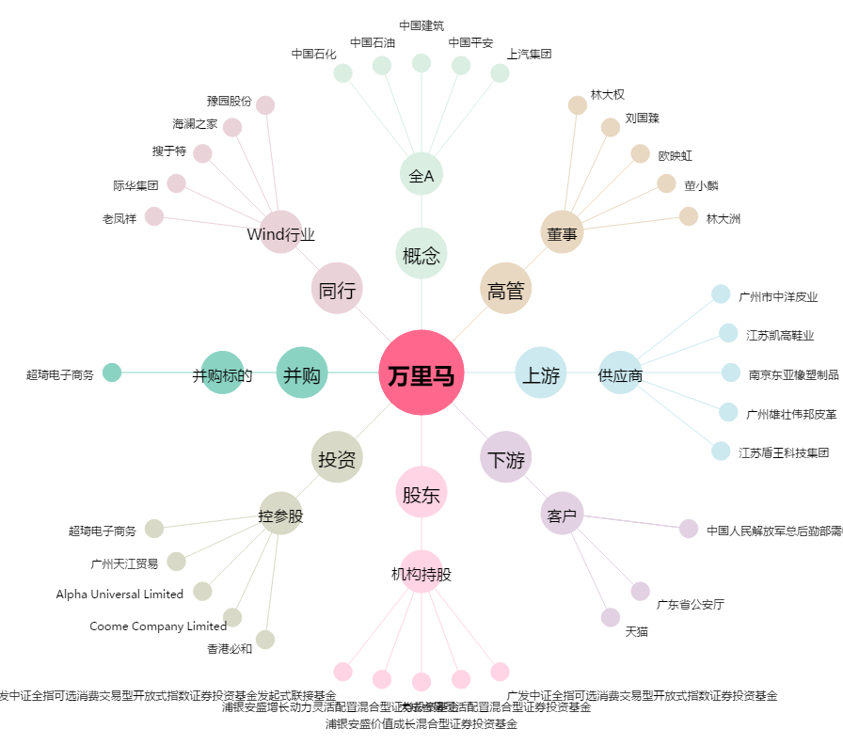
万里马[300591.SZ] - 关系概览图

